2022_11_data
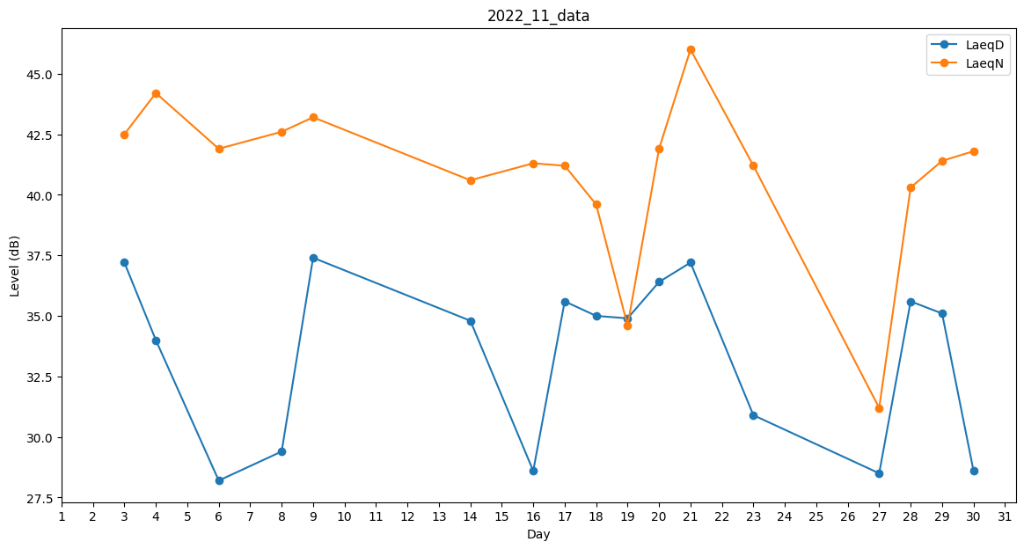
Day | LaeqD | LaeqN
1 | 0 | 0
2 | 0 | 0
3 | 37.2 | 42.5
4 | 34 | 44.2
5 | 0 | 0
6 | 28.2 | 41.9
7 | 0 | 35.5
8 | 29.4 | 42.6
9 | 37.4 | 43.2
10 | 0 | 0
11 | 0 | 0
12 | 0 | 0
13 | 28.2 | 0
14 | 34.8 | 40.6
15 | 0 | 0
16 | 28.6 | 41.3
17 | 35.6 | 41.2
18 | 35 | 39.6
19 | 34.9 | 34.6
20 | 36.4 | 41.9
21 | 37.2 | 46
22 | 0 | 31.6
23 | 30.9 | 41.2
24 | 0 | 0
25 | 0 | 0
26 | 0 | 0
27 | 28.5 | 31.2
28 | 35.6 | 40.3
29 | 35.1 | 41.4
30 | 28.6 | 41.8

